Worksheet
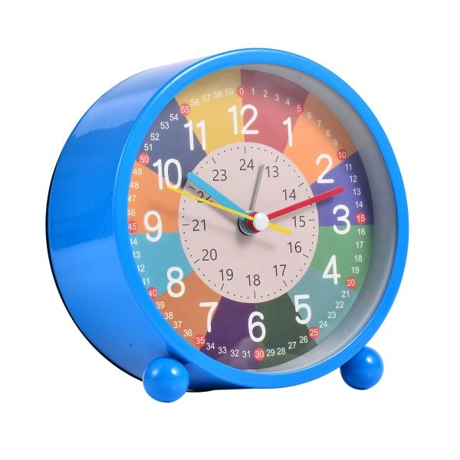
Trendgeek Kinder Lernwecker TG-132 blau

Artikelnummer | 5467 |  | VE | Keine Angabe
EAN | 4260101737410 |  | Stück pro Palette | 960
Zollnummer | 91051100 |  | Lagen Pro Palette | Keine Angabe

Abmessungen - Artikel
Länge(cm) | Breite(cm) | Höhe(cm) | Gewicht(g)
11.3 | 11.7 | 5.5 | 221

Abmessungen - Artikelverpackung
Länge(cm) | Breite(cm) | Höhe(cm) | Leergewicht(g) | Gewicht(g) Artikel+Verpackung
12.75 | 12.5 | 6.8 | 50 | 271

Abmessungen - VE Karton (Masterkarton)
Länge(cm) | Breite(cm) | Höhe(cm) | Gewicht(g)
0 | 0 | 0 | 0

Verpackung - Bestandteile
Rest Zubehör (g) | Papier/Pappe (g) | Styropor (g) | Kunstst. Hohlkörper(g) | Kunstst. Folien(g) | Materialverbunde (g)
0 | 46 | 0 | 0 | 2 | 0

Batterie- / Akkuinformationen
Batterie-benötigt | Batterie enthalten | Batterie-Typ | Batterie-System(Art)
Ja | Ja | Mignon-Batterie AA | Zn-C - Zink-Kohle-Batterie
Anzahl(stk.) | Gewicht/Stk.(g) | Energiedichte(WH/Kg) | Leistung(WH)
1 | 14 | 72 | 1

Lithium Baterie
Energiegehalt | Gewicht (Kg)
0 | 0

Weiterführende Informationen
Technaxx Reseller Portal

